4日目 価格の仕組み
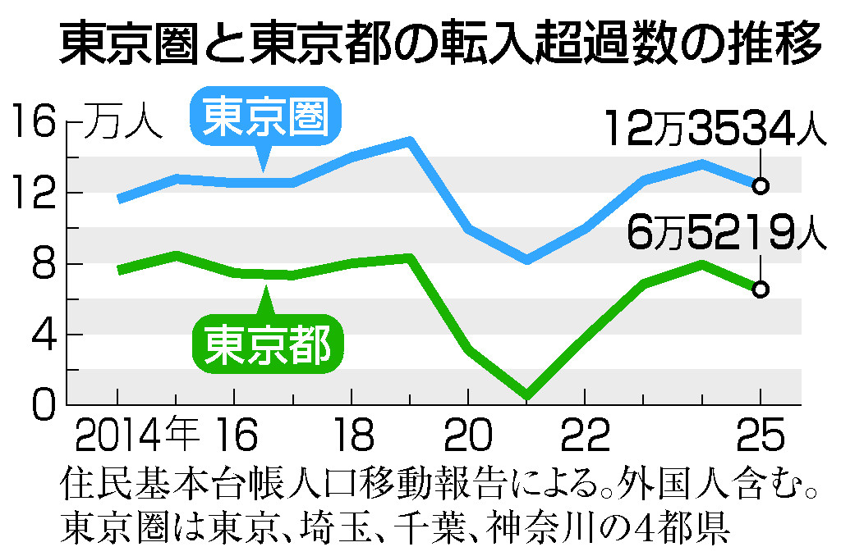
4日目｜不動産価格が上がっている仕組み（18:00〜18:30 / 30分）

ねらい | 価格は気分ではなく、金利・建築費・供給・海外マネー・人の集中という5つの力で動くと理解する。自分たちの仕事が今どんな波の上にあるか、お客さんがなぜ今相談してくるのかを掴む。
事前準備 | 投影用スライド「04_不動産価格が上がる仕組み_スライド.html」をブラウザで全画面表示（←→キーでめくる）。白紙とペンを2人分。当日朝に金利・価格のニュースだけ軽く確認しておく。
30分のタイムテーブル
時間 | 内容 | 進め方・話す要点
18:00–02 | 導入 | 今日のゴール=「なぜ高い」を数字で説明できるようにする、と宣言。
18:02–06 | 現在地＋価格推移グラフ | 9,182万円・23区1.36億・供給最少。折れ線で右肩上がり（2023→24の調整も正直に見せる）。
18:06–08 | 5つの力 概観 | 価格を押し上げる力は5つ、とまず俯瞰させる。
18:08–18 | 力1〜5（各2分） | 各グラフを見せながら下の『力別の要点』を1つずつ。
18:18–20 | 変わり目のサイン | 金利が大きく上がる／円高に振れると一部が逆回転＝市場が変わるサイン。
18:20–26 | ワーク | ①5つの力を矢印で図解（5分）②「もし金利が上がったら」討議（1分×2）。
18:26–30 | 自社接続＋まとめ | 売主が今動く理由＝問い合わせの背景。最後に3行でまとめる。

力別の要点・数字・出典（投影しながら話す中身）
力 | 話す要点 | 数字 | 出典
1 低金利 | 借りやすい＝高い家に手が届く。金利は数十年かけて低下。 | 日銀2025/12に0.75%、変動はまだ0.9〜1.1%台 | 長期金利の推移（財務省公表資料より作成）
2 建築費 | 作るのが高い＝売値も高い。円安・資材高・人手不足。 | 建築費指数 2009=100→2025=140.1（約4割増） | 建築費指数
3 供給不足 | 新築が出ない→中古へ→中古も上昇。 | 都内新築分譲は2000年代ピークから減り足元最少 | 東京カンテイ（25年9月時点）
4 海外マネー | 円安で割安、世界の資金が入る。 | 海外投資家の割合が拡大、25年は投資額も増加 | JLL
5 人の集中 | 人が集まるほど住まいの需要は厚い。 | 東京圏の転入超過 2025年12万3,534人（都6万5,219人） | 住民基本台帳人口移動報告

ワーク詳細・自社への接続
ワーク①図解 | 白紙の中央に「家の値段が上がる」と書き、5つの力から矢印を引いて自分の言葉で一言ずつ。人に説明できる状態にする（5分）。
ワーク②もし問題 | 「日銀がもっと金利を上げたら5つの力はどう動く？」を2人で話す。正解当てではなく、力のつながりを考えるのが目的（1分×2）。
自社接続 | 訳あり不動産=値上がりで古い・訳あり物件も土地価値に底上げ。コール=「今が高く売れる」動機→相続した実家・空き家の相談増加が問い合わせの背景。金利上昇で「上がりきる前に動きたい」心理も。
投影資料 | 04_不動産価格が上がる仕組み_スライド.html（グラフ画像はimagesフォルダ内、出典明記済み）

投影用グラフ（スプシ単体で見られるよう貼付）
力1 低金利｜長期金利の推移（財務省公表資料より作成）
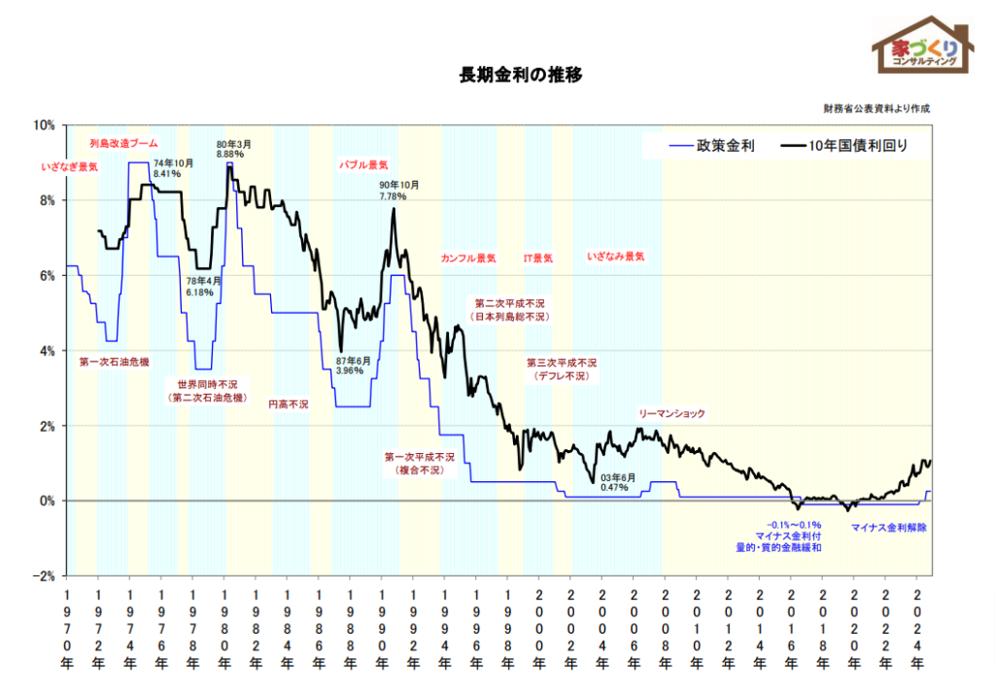

力2 建築費｜建築費指数 2009=100→2025=140.1
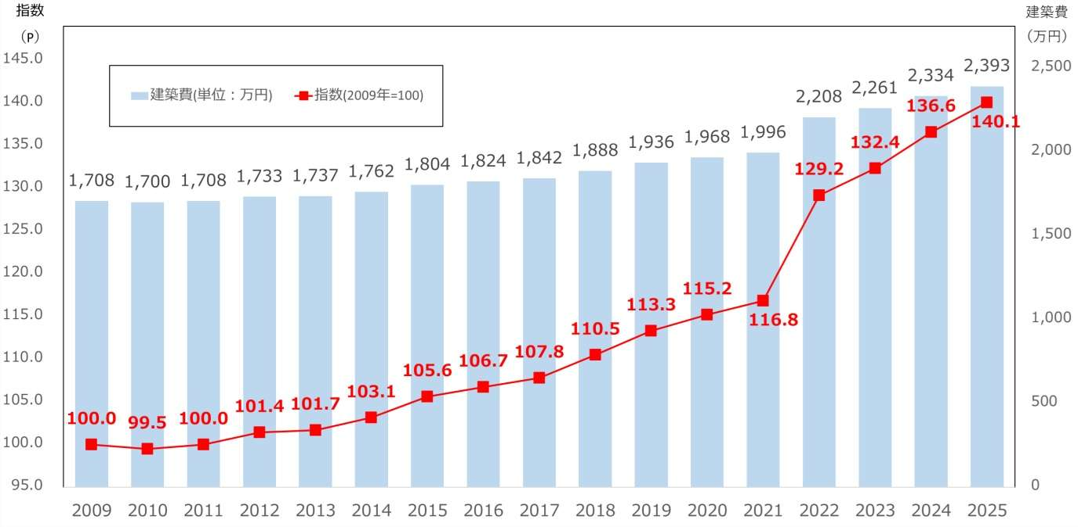

力3 供給｜都内の新築分譲マンション供給戸数（東京カンテイ）
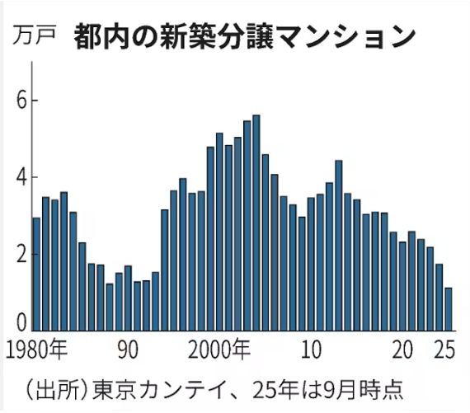

力4 海外マネー｜国内不動産投資と海外勢の割合（JLL）
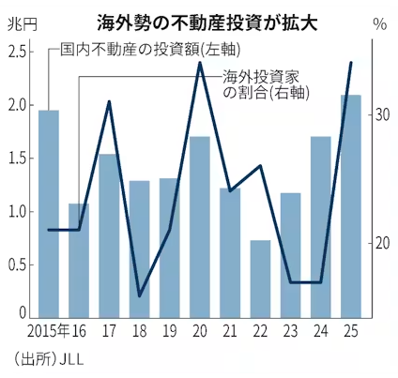

力5 人の集中｜東京圏・東京都の転入超過数（住民基本台帳）

